Задача 2 часть 1
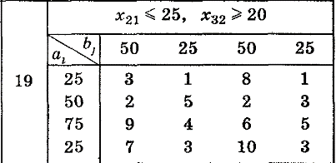
 |  |  |  |  |  | Решение транспортной задачи написано от руки в папке с соответствующим названием

 |  |  |  |  |  | Спрос: 50 + 25 + 50 + 25 = 150
 |  |  |  |  |  | Предложение: 25 + 50 + 75 + 25 = 175
 |  |  |  |  |  | Предложение > Спрос
 |  |  |  |  |  | Требуется их уравнять, поэтому добавляем фиктивного покупателя
 |  |  |  |  |  | В результате получаем 175 = 175 (Спрос = Предлодение)

Решение транспортной задачи без ограничений с помощью поиска решений

Предложение |  | Спрос
 |  | 50 | 25 | 50 | 25 | 25
25 |  | 3 | 1 | 8 | 1 | 0
50 |  | 2 | 5 | 2 | 3 | 0
75 |  | 9 | 4 | 6 | 5 | 0
25 |  | 7 | 3 | 10 | 3 | 0

F= | 500

 |  |  | 50 | 25 | 50 | 25 | 25
 |  | 25 | 25 | 0 | 0 | 0 | 0 | 25
 |  | 50 | 25 | 0 | 25 | 0 | 0 | 50
 |  | 75 | 0 | 25 | 25 | 0 | 25 | 75
 |  | 25 | 0 | 0 | 0 | 25 | 0 | 25
 |  |  | 50 | 25 | 50 | 25 | 25

